result
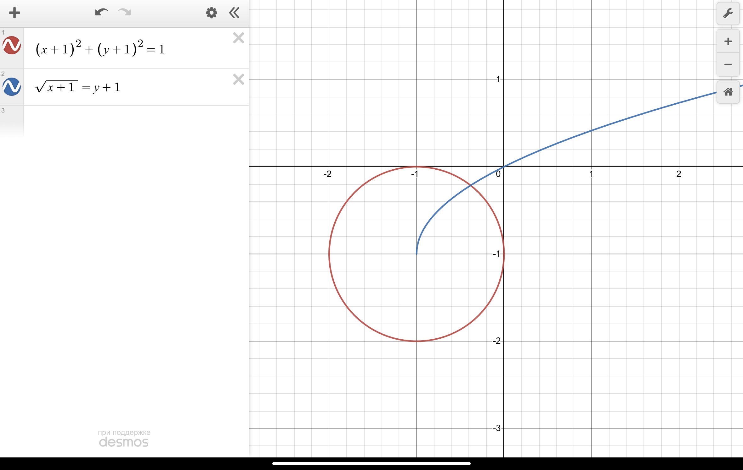
 | x | y | ||f(x, y)|| | x_0 | y_0 | N+1 | q | m
Простая итерация | -0.38199 | -0.21398 | 0.000236546 | -0.5 | -0.5 | 16 | 0.206474
Метод Зейделя | -0.381966 | -0.213849 | 5.95162e-11 | -0.5 | -0.5 | 4 | 0.206474
Метод Ньютона | -0.381966 | -0.213849 | 5.80802e-12 | -0.5 | -0.5 | 4 |  | 2.06474

